Anleitung
Sitzordnungsgenerator für zufällige Sitzordnungen

Motivation
Da ich oft Gruppenarbeit als Sozialform meines Unterrichts verwenden, habe gute Erfahrungen damit gemacht, in meinen Klassen Gruppentische zu etablieren. Ich habe ebenfalls gute Erfahrungen damit gemacht, die Sitzordnung etwas alle fünf bis sechs Wochen zufällig neu zu machen. So haben die Schüler die Chance (und die Notwendigkeit) nach und nach mit allen Mitgliedern der Lerngruppe einmal zusammenzuarbeiten. Dies kann den sozialen Zusammenhalt der Klasse stärken. Dieses Excel-Blatt erzeugt eine zufällige Sitzordnung.

Vorgehen

1. Klassenliste eintippen

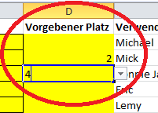
Im Blatt Klassenliste wird die Namensliste der Lerngruppe (Vor- und Nachname) eingegeben. Im späteren Sitzplan erscheint der Vorname der Person. Bei doppelten Vornamen werden auch
die ersten beiden Buchstaben des Nachnamens angegeben.
Wenn bestimmte Schüler oder Schülerinnen nicht zufällig auf Plätze verteilt werden sollen, sondern ihnen ein fester Platz zugewiesen werden soll, kann in der Spalte Vorgebener Platz, die Nummer des Platzes eingetragen werden.

Wenn in der Klasse weniger als 30 Personen sind, können die letzten Felder einfach leer gelassen werden. Dann musst Du auch die entsprechenden Tische oder Plätze im Blatt "Sitzordnung" löschen. (siehe Punkt 3).
In den Feldern "Gruppe", "Raum" und "Datum" können Angaben für die Fußzeile der Sitzordnung eingetragen werden.

2. Tische umstellen
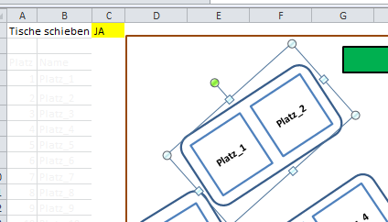
Ich habe einen Klassenraum für 30 Personen mit 15 Tischen gezeichnet. Daraus habe ich 5 Tischgruppen a 6 Personen gemacht. Die Anordnung der Tische kann im Blatt "Sitzordnung" verändert werden.

Um Tische umzustellen, sollte im Feld "Tische verschieben" der Wert "Ja" eingetragen werden, dann verschwinden die Namen der Schüler und es erscheinen die Nummern der Sitzplätze.

Jetzt kann ein Tisch einfach mit der Maus angeklickt werden und verschoben oder gedreht werden.
Wenn der Klassenraum einen anderen Grundriss hat, kann der braune Rahmen angepasst werden.

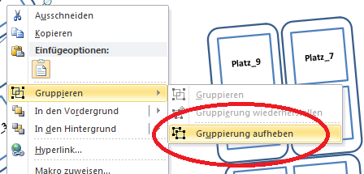
Um einzelne Plätze - und nicht nur Tische - zu verändern, muss nach dem Markieren des Tisches nach einem Klick mit der rechten Maustastezunächst die Gruppierung aufgehoben werden.

3. Sitzordnung sichten

Wenn die Tische wie gewünscht angeordnet sind, musst Du bei "Tische schieben" wieder "NEIN" eintragen. Nach dem Drücken der Taste F9 wird eine zufällig erstellte Sitzordnung angezeigt.
Erneutes Drücken der Taste erzeugt eine neue Sitzordnung. Wenn die Sitzordnung passt, kann das Blatt ausgedruckt werden oder auch wahlweise als PDF gespeichert werden.

Sitzordnung
Tische schieben |  | NEIN
Tafel
Lehrer
Platz | Name
1 | Anna Maria |  |  |  | Taste
2 | Helene |  |  |  | F9
3 | John Mc. |  |  |  | erzeugt
Michael
Lemy
4 | Lea |  |  |  | eine
Anna Maria
Helene
Carlo
Snoop
5 | Otis |  |  |  | neue
6 | Charlie |  |  |  | Sitzoordnung
7 | Michael
Otis
Charlie
8 | Lemy
John Mc.
Lea
9 | Carlo
10 | Snoop
11 | Janis
12 | Eric
13 | Mick
14 | John Lee
Janis
Eric
Nora
Doro
15 | Joan Je.
16 | Joan Ba.
17 | Hannes
Ronnie James
John Le.
18 | Chet
19 | Till
Joan Je.
Joan Ba.
20 | Josephine
Hannes
Chet
Till
Josephine
21 | Stan
Stan
Aretha
22 | Aretha
23 | Tupac
24 | Miles
25 | Judith
Judith
Katie
26 | Katie
27 | Ronnie James
28 | John Le.
29 | Nora
Mick
John Lee
30 | Doro
Tupac
Miles

 |  |  |  | www.mister-mueller.de

 |  |  | Sitzordnung Klasse 6b - Raum B0.12 gültig ab 01.01.3012

